Frequencies
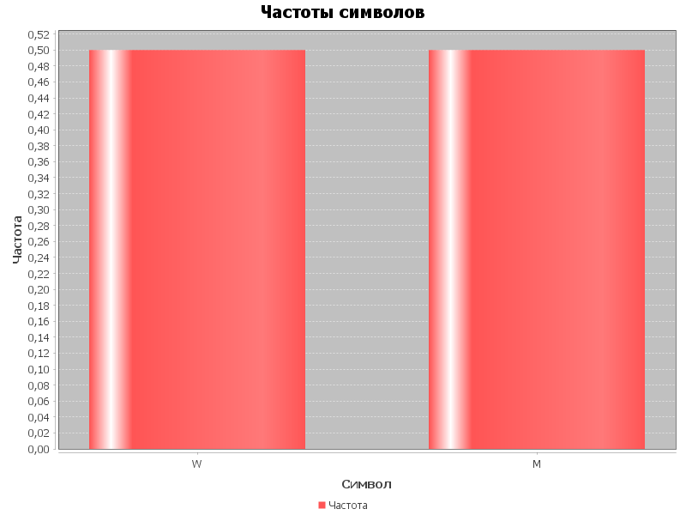
Символ | Частота
W | 0.5
M | 0.5

